II D) 6
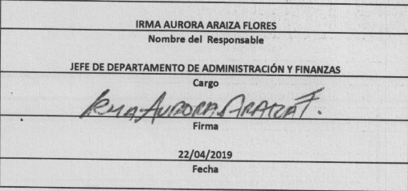
Formato: Trabajadores Contratados por Honorarios en el Periodo |  |  |  |  |  |  |  | ENTIDAD FEDERATIVA: Baja California |  | ENTIDAD FEDERATIVA: Baja California
Fondo de Aportaciones para la Educación Tecnológica y de Adultos/Instituto Nacional para la Educación de los Adultos (FAETA/INEA) |  |  |  |  |  |  |  |  | 1er Trimestre 2019 | 1er Trimestre 2019

Clave Centro de Trabajo | R.F.C. | CURP | Nombre | Identificador del Contrato | Equivalencia |  | Periodo de Contratación |  | Función | Percepciones pagadas dentro del periodo reportado
 |  |  |  |  | Clave de Categoría | Horas Semana Mes | Inicio | Conclusión

02FIA0001I | REFR5812013H3 | RERF581201MBCSLB04 | REBECA IRENE RESENDIZ FLORES | 1 | 0 | 0 | 20190101 | 20190630 | ORGANIZAR ACCIONES Y/O AVTIVIDADES DE PROMOCIÓN Y DIFUSIÓN QUE IMPULSEN LOS SERVICIOS EDUCATIVOS QUE OFERTA EL INSTITUTO EN ESTA ENTIDAD | 66000.00
02FIA0001I | PAPM601231FMA | PAPM601231MDGRXN01 | MONICA PARDO PEÑA | 1 | 0 | 0 | 20190101 | 20190115 | RESPONSABLE OPERATIVO DEL ÁREA DE LICITACIONES Y CONTRATACIONES DENTRO DE LA OFICINA DE RECURSOS MATERIALES | 10000.00
02FIA0001I | FEZI5712266G1 | FEZI571226HBCLRS08 | ISIDORO FELIX ZORRILLA | 1 | 0 | 0 | 20190116 | 20190630 | RESPONSABLE DE ALMACÉN ESTATAL | 25000.00
02FIA0001I | RIAJ850909H43 | RIAJ850909HBCVLS02 | MARCO ANTONIO RUVALCABA AGUILAR | 1 | 0 | 0 | 20190101 | 20190630 | APOYO ADMINISTRATIVO, CONCILIACIÓN CONTABLE ENTRE PATRONATO Y RECURSOS FINANCIEROS | 32250.00
02FIA0001I | SARJ871014EC4 | SARJ871014HBSNDR06 | JORGE SANDEZ RODRIGUEZ | 1 | 0 | 0 | 20190101 | 20190630 | RESPONSABLE OPERATIVO DEL ÁREA DE LICITACIONES Y CONTRATACIONES DENTRO DE LA OFICINA DE RECURSOS MATERIALES | 27750.00
02FIA0001I | IULJ800624CD9 | IULJ800624MSLNPN01 | JUANA PATRICIA INZUNZA LOPEZ | 1 | 0 | 0 | 20190101 | 20190630 | ASISTIR AL TITULAR DE LA DELEGACIÓN EN TRÁMITES ADMINISTRATIVOS | 28000.00
Total Entidad Federativa Personas : |  | 5 |  |  |  |  |  |  | Subtotal Monto Pagado en el Periodo: | 189,000.00

 |  |  |  |  |  |  |  | Total Percepciones : |  | 189,000.00

Fuente : Información proporcionada por las Entidades Federativas

